Накладная-№3
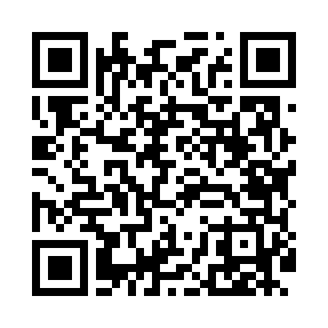
Номер товарно-транспортной накладной: |  |  | Торговый представитель: Amriyev Muhammad
Поставщик: Toshkent falcon fly 2 |  |  | Телефон торгового представителя: +998972880505
Дата отгрузки: 14.12.2025 |  |  | Контрагент: $$ 0071 $$
Дата консигнации: |  |  | Адрес:
Доставщик: |  |  | Телефон:
Телефон доставщика:
Время заказа: 14.12.2025 12:09:36
№ | Штрих-код | Название товаров (работ,услуг) | Количество | Количество в кейсе | Цена | Сумма
 |  |  | 87 |  |  | 146.6
1 | 2016666499315 | Металлический Поднос DB-6-100 | 25 | 25 шт. | 3.20 | 80
2 | 2010744308148 | Металический Бак 30cm 20L (4,2 mm) DB-6-29 | 2 | 2 шт. | 12.30 | 24.60
3 | 2013779029873 | Коврики сервировочные пластмассовая DB-145-3 | 20 | 20 шт. | 0.70 | 14
4 | 2012934682366 | Коврики сервировочные пластмассовая DB-145-2 | 20 | 20 шт. | 0.70 | 14
5 | 2017221724828 | Коврики сервировочные пластмассовая DB-145-1 | 20 | 20 шт. | 0.70 | 14
Итого: 146.6$|->UZS: 1,832,500.00

